Kat_1
 |  |  | 2. ročník gymnastického dvojboje
 |  |  | „CHROPYŇSKÉ KOTÓL“
 |  |  | 25.4.2026

 |  |  | PROSTNÁ – PŘESKOK
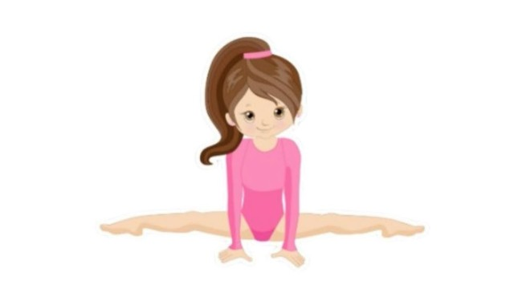

 | Kategorie I.

pořadí | jméno | ročník | oddíl | trenér | E | D | pen | přeskok | E | D | pen | prostná | celkem
1. | Abrahamová Laura | 2021 | TJ Ostrožská Nová Ves | kolektiv trenérů | 9.233 | 1.000 | 0.000 | 10.233 | 8.367 | 2.000 | 0.000 | 10.367 | 20.600
2. | Stodůlková Marie | 2021 | Gymnastika ValMez | Heřmánková Radomíra | 8.667 | 1.000 | 0.000 | 9.667 | 6.700 | 2.000 | 0.000 | 8.700 | 18.367
3. | Matera Viktorie | 2021 | T.J. Sokol Napajedla |  | 8.833 | 1.000 | 0.000 | 9.833 | 6.933 | 1.000 | 0.000 | 7.933 | 17.766
4. | Majtánová Berenika | 2021 | TJ Chropyně | Zelená | 8.633 | 1.000 | 0.000 | 9.633 | 6.400 | 1.500 | 0.000 | 7.900 | 17.533
5. | Hanáčková Kristýna | 2021 | T.J. Sokol Napajedla |  | 8.600 | 1.000 | 0.000 | 9.600 | 6.833 | 1.000 | 0.000 | 7.833 | 17.433
6. | Sokolová Natálie | 2021 | T.J. Sokol Napajedla |  | 8.033 | 1.000 | 0.000 | 9.033 | 6.400 | 1.000 | 0.000 | 7.400 | 16.433
7. | Přibilíková Michaela | 2021 | T.J. Sokol Bučovice |  | 6.100 | 0.000 | 0.000 | 6.100 | 8.033 | 2.000 | 0.000 | 10.033 | 16.133

